擁壁
出来形管理図表

 | 工事名 |  | ○○○○ 改良工事 |  |  |  |  |  |  |  |  | 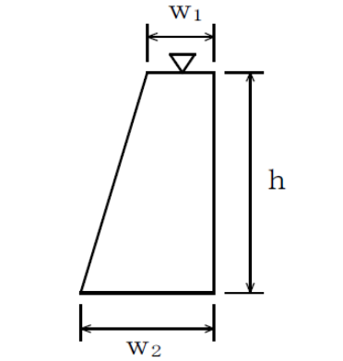

 | 受注者 |  | ○○建設

 | 測定者 |  | ○○ ○○

 | 工種 |  | 擁壁工

 | 種別 |  | R１号擁壁

 | 測定箇所 |  | NO.1 |  | ～ |  | NO.3

 | 種別 |  | R１号擁壁
 | 測定項目 |  | 基準高 ▽（道路面 ±２０） |  |  |  | 測定項目 |  | 幅 W１ |  |  |  | 測定項目 |  | 幅 W2 |  |  |  | 測定項目 |  | 高さ ｈ
 | 規格値 |  | 上限値(＋) | 下限値(-) |  |  | 規格値 |  | 上限値(＋) | 下限値(-) |  |  | 規格値 |  | 上限値(＋) | 下限値(-) |  |  | 規格値 |  | ｈ＜3ｍ | ｈ≧3ｍ
 | m |  | +50 | -50 |  |  | ㎜ |  |  | -30 |  |  | ㎜ |  |  | -30 |  |  | ㎜ |  | -50 | -100
 | 測点 |  | 設計値 | 実測値 | 差 | ㎜ | 測点 |  | 設計値 | 実測値 | 差 | ㎜ | 測点 |  | 設計値 | 実測値 | 差 | ㎜ | 測点 |  | 設計値 | 実測値 | 差 | ㎜
 | (例)NO.1 | +10.0 | 23.778 | 23.779 | 1 |  | (例)NO.1 | +10.0 | 400 | 401 | 1 |  | (例)NO.1 | +10.0 | 1180 | 1180 | 0 |  | (例)NO.1 | +10.0 | 1300 | 1305 | 5

出来形管理図表

 | 工事名 |  | ○○○○ 改良工事

 | 受注者 |  | ○○建設

 | 測定者 |  | ○○ ○○

 | 工種 |  | 擁壁工

 | 種別 |  | R１号擁壁

 | 測定箇所 |  | NO.1 |  | ～ |  | NO.3

 | 種別 |  | R１号擁壁
 | 測定項目 |  | 延長 |  |  |  | 測定項目 |  |  |  |  |  | 測定項目 |  |  |  |  |  | 測定項目
 | 規格値 |  | 上限値(＋) | 下限値(-) |  |  | 規格値 |  | 上限値(＋) | 下限値(-) |  |  | 規格値 |  | 上限値(＋) | 下限値(-) |  |  | 規格値 |  | 上限値(＋) | 下限値(-)
 | m |  |  | -200 |  |  | ㎜ |  |  |  |  |  | ㎜ |  |  |  |  |  | ㎜
 | 測点 |  | 設計値 | 実測値 | 差 | ㎜ | 測点 |  | 設計値 | 実測値 | 差 | ㎜ | 測点 |  | 設計値 | 実測値 | 差 | ㎜ | 測点 |  | 設計値 | 実測値 | 差 | ㎜
 |  |  | 26.5 | 26.55 | 50

基礎コン
出来形管理図表

 | 工事名 |  | ○○○○ 改良工事 |  |  |  |  |  |  |  |  | 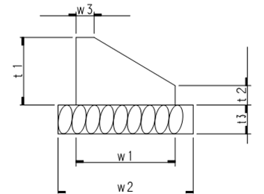

 | 受注者 |  | ○○建設

 | 測定者 |  | ○○ ○○

 | 工種 |  | 石・ブロック積工

 | 種別 |  | R１号練積ブロック（基礎コンクリート）

 | 測定箇所 |  | NO.1 |  | ～ |  | NO.3

 | 種別 |  | R１号練積ブロック（基礎コンクリート）
 | 測定項目 |  | 幅 W１ |  |  |  | 測定項目 |  | 幅 W３ |  |  |  | 測定項目 |  | 厚み ｔ１ |  |  |  | 測定項目 |  | 厚み ｔ２
 | 規格値 |  | 上限値(＋) | 下限値(-) |  |  | 規格値 |  | 上限値(＋) | 下限値(-) |  |  | 規格値 |  | 上限値(＋) | 下限値(-) |  |  | 規格値 |  | 上限値(＋) | 下限値(-)
 | ㎜ |  |  | -30 |  |  | ㎜ |  |  | -30 |  |  | ㎜ |  |  | -30 |  |  | ㎜ |  |  | -30
 | 測点 |  | 設計値 | 実測値 | 差 | ㎜ | 測点 |  | 設計値 | 実測値 | 差 | ㎜ | 測点 |  | 設計値 | 実測値 | 差 | ㎜ | 測点 |  | 設計値 | 実測値 | 差 | ㎜
 | (例)NO.1 | +10.0 | 520 | 522 | 2 |  | (例)NO.1 | +10.0 | 100 | 100 | 0 |  | (例)NO.1 | +10.0 | 300 | 301 | 1 |  | (例)NO.1 | +10.0 | 100 | 100 | 0

出来形管理図表

 | 工事名 |  | ○○○○ 改良工事 |  |  |  |  |  |  |  |  | 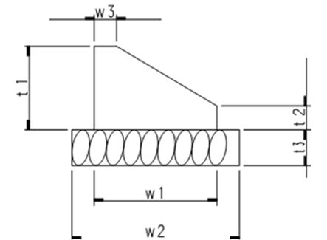

 | 受注者 |  | ○○建設

 | 測定者 |  | ○○ ○○

 | 工種 |  | 石・ブロック積工

 | 種別 |  | R１号練積ブロック（基礎コンクリート）

 | 測定箇所 |  | NO.1 |  | ～ |  | NO.3

 | 種別 |  | R１号練積ブロック（基礎コンクリート）
 | 測定項目 |  | 基準高 |  |  |  | 測定項目 |  | 延長 |  |  |  | 測定項目 |  |  |  |  |  | 測定項目
 | 規格値 |  | 上限値(＋) | 下限値(-) |  |  | 規格値 |  | 上限値(＋) | 下限値(-) |  |  | 規格値 |  | 上限値(＋) | 下限値(-) |  |  | 規格値 |  | 上限値(＋) | 下限値(-)
 | m |  | +30 | -30 |  |  | ｍ |  |  | -30 |  |  | ㎜ |  |  |  |  |  | ㎜
 | 測点 |  | 設計値 | 実測値 | 差 | ㎜ | 測点 |  | 設計値 | 実測値 | 差 | ㎜ | 測点 |  | 設計値 | 実測値 | 差 | ㎜ | 測点 |  | 設計値 | 実測値 | 差 | ㎜
 | (例)NO.1 | +10.0 | 107.075 | 107.085 | 0.01 |  |  |  | 35.05 | 35.06 | 10

練積ブロック
出来形管理図表

 | 工事名 |  | ○○○○ 改良工事 |  |  |  |  |  |  |  |  | 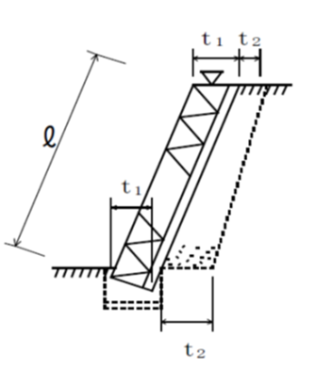

 | 受注者 |  | ○○建設

 | 測定者 |  | ○○ ○○

 | 工種 |  | 石・ブロック積工

 | 種別 |  | R１号練積ブロック

 | 測定箇所 |  | NO.1 |  | ～ |  | NO.3

 | 種別 |  | R１号練積ブロック
 | 測定項目 |  | 基準高 ▽（道路面 ±２０） |  |  |  | 測定項目 |  | 法長 |  |  |  | 測定項目 |  | 厚さ（１段目） ｔ１ |  |  |  | 測定項目 |  | 厚さ（１段目） ｔ１
 | 規格値 |  | 上限値(＋) | 下限値(-) |  |  | 規格値 |  | L＜3ｍ | L≧3ｍ |  |  | 規格値 |  | 上限値(＋) | 下限値(-) |  |  | 規格値 |  | 上限値(＋) | 下限値(-)
 | m |  | +50 | -50 |  |  | ㎜ |  | -50 | -100 |  |  | ㎜ |  |  | -50 |  |  | ㎜ |  |  | -50
 | 測点 |  | 設計値 | 実測値 | 差 | ㎜ | 測点 |  | 設計値 | 実測値 | 差 | ㎜ | 測点 |  | 設計値 | 実測値 | 差 | ㎜ | 測点 |  | 設計値 | 実測値 | 差 | ㎜
 | (例)NO.1 | +10.0 | 25.963 | 26.312 | 349 |  | (例)NO.1 | +10.0 | 5.24 | 5.21 | -0.03 |  | (例)NO.1 | +10.0 | 280 | 285 | 5 |  | (例)NO.1 | +10.0 | 320 | 332 | 12

出来形管理図表

 | 工事名 |  | ○○○○ 改良工事 |  |  |  |  |  |  |  |  | 

 | 受注者 |  | ○○建設

 | 測定者 |  | ○○ ○○

 | 工種 |  | 石・ブロック積工

 | 種別 |  | R１号練積ブロック

 | 測定箇所 |  | NO.1 |  | ～ |  | NO.3

 | 種別 |  | R１号練積ブロック
 | 測定項目 |  | 厚さ（天端） ｔ２ |  |  |  | 測定項目 |  | 厚さ（天端） ｔ２ |  |  |  | 測定項目 |  | 延長 |  |  |  | 測定項目
 | 規格値 |  | 上限値(＋) | 下限値(-) |  |  | 規格値 |  | 上限値(＋) | 下限値(-) |  |  | 規格値 |  | 上限値(＋) | 下限値(-) |  |  | 規格値 |  | 上限値(＋) | 下限値(-)
 | ㎜ |  |  | -50 |  |  | ㎜ |  |  | -50 |  |  | ｍ |  |  | -200 |  |  | ｍ
 | 測点 |  | 設計値 | 実測値 | 差 | ㎜ | 測点 |  | 設計値 | 実測値 | 差 | ㎜ | 測点 |  | 設計値 | 実測値 | 差 | ㎜ | 測点 |  | 設計値 | 実測値 | 差 | ㎜
 | (例)NO.1 | +10.0 | 280 | 285 | 5 |  | (例)NO.1 | +10.0 | 280 | 287 | 7 |  |  |  | 35.2 | 35.22 | 0.02

落蓋式U型側溝
出来形管理図表

 | 工事名 |  | ○○○○ 改良工事 |  |  |  |  |  |  |  | 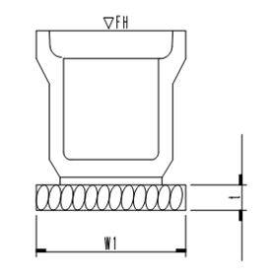

 | 受注者 |  | ○○建設

 | 測定者 |  | ○○ ○○

 | 工種 |  | 排水構造物工

 | 種別 |  | 落蓋式U型側溝 ３００

 | 測定箇所 |  | NO.1 |  | ～ |  | NO.3

 | 種別 |  | 落蓋式U型側溝 ３００
 | 測定項目 |  | 基準高 ▽（道路面 ±２０） |  |  |  | 測定項目 | 延長 |  |  |  | 測定項目 |  |  |  |  | 測定項目
 | 規格値 |  | 上限値(＋) | 下限値(-) |  |  | 規格値 | 上限値(＋) | 下限値(-) |  |  | 規格値 | 上限値(＋) | 下限値(-) |  |  | 規格値 | 上限値(＋) | 下限値(-)
 | m |  | +50 | -50 |  |  | ｍ |  | -200 |  |  | ㎜ |  |  |  |  | ㎜
 | 測点 |  | 設計値 | 実測値 | 差 | ㎜ | 測点 | 設計値 | 実測値 | 差 | ㎜ | 測点 | 設計値 | 実測値 | 差 | ㎜ | 測点 | 設計値 | 実測値 | 差 | ㎜
 | (例)NO.1 | +10.0 | 23.778 | 23.779 | 1 |  |  | 50.6 | 50.62 | 20

自由勾配側溝
出来形管理図表

 | 工事名 |  | ○○○○ 改良工事 |  |  |  |  |  |  |  |  | 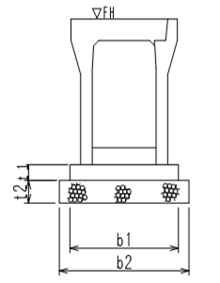

 | 受注者 |  | ○○建設

 | 測定者 |  | ○○ ○○

 | 工種 |  | 排水構造物工

 | 種別 |  | 自由勾配側溝 700*1000

 | 測定箇所 |  | NO.1 |  | ～ |  | NO.3

 | 種別 |  | 自由勾配側溝 700*1000
 | 測定項目 |  | 基礎コンクリート 厚み ｔ１ |  |  |  | 測定項目 |  | 基礎コンクリート 幅 ｂ１ |  |  |  | 測定項目 |  | 基礎コンクリート 基準高 ▽ |  |  |  | 測定項目 | 延長
 | 規格値 |  | 上限値(＋) | 下限値(-) |  |  | 規格値 |  | 上限値(＋) | 下限値(-) |  |  | 規格値 |  | 上限値(＋) | 下限値(-) |  |  | 規格値 | 上限値(＋) | 下限値(-)
 | ㎜ |  |  | -30 |  |  | ㎜ |  |  | -30 |  |  | ｍ |  | +30 | -30 |  |  | ㎜ |  | -200
 | 測点 |  | 設計値 | 実測値 | 差 | ㎜ | 測点 |  | 設計値 | 実測値 | 差 | ㎜ | 測点 |  | 設計値 | 実測値 | 差 | ㎜ | 測点 | 設計値 | 実測値 | 差 | ㎜
 | (例)NO.1 | +10.0 | 130 | 133 | 3 |  | (例)NO.1 | +10.0 | 1030 | 1035 | 5 |  | (例)NO.1 | +10.0 | 23.778 | 23.779 | 1 |  |  | 35.6 | 35.65 | 50

出来形管理図表

 | 工事名 |  | ○○○○ 改良工事 |  |  |  |  |  |  |  |  | 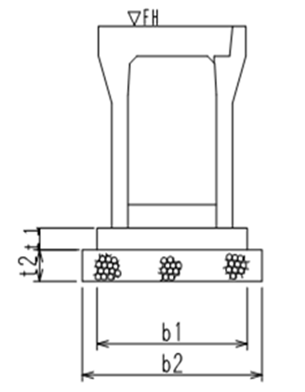

 | 受注者 |  | ○○建設

 | 測定者 |  | ○○ ○○

 | 工種 |  | 排水構造物工

 | 種別 |  | 自由勾配側溝 700*1000

 | 測定箇所 |  | NO.1 |  | ～ |  | NO.3

 | 種別 |  | 自由勾配側溝 700*1000
 | 測定項目 |  | 基準高 ▽（道路面 ±２０） |  |  |  | 測定項目 |  | 延長 |  |  |  | 測定項目 |  |  |  |  |  | 測定項目
 | 規格値 |  | 上限値(＋) | 下限値(-) |  |  | 規格値 |  | 上限値(＋) | 下限値(-) |  |  | 規格値 |  | 上限値(＋) | 下限値(-) |  |  | 規格値 | 上限値(＋) | 下限値(-)
 | ｍ |  | +30 | -30 |  |  | ㎜ |  |  | -200 |  |  | ｍ |  |  |  |  |  | ｍ
 | 測点 |  | 設計値 | 実測値 | 差 | ㎜ | 測点 |  | 設計値 | 実測値 | 差 | ㎜ | 測点 |  | 設計値 | 実測値 | 差 | ㎜ | 測点 | 設計値 | 実測値 | 差 | ㎜
 | (例)NO.1 | +10.0 | 23.778 | 23.779 | 1 |  |  |  | 35.6 | 35.65 | 50

